Лист1
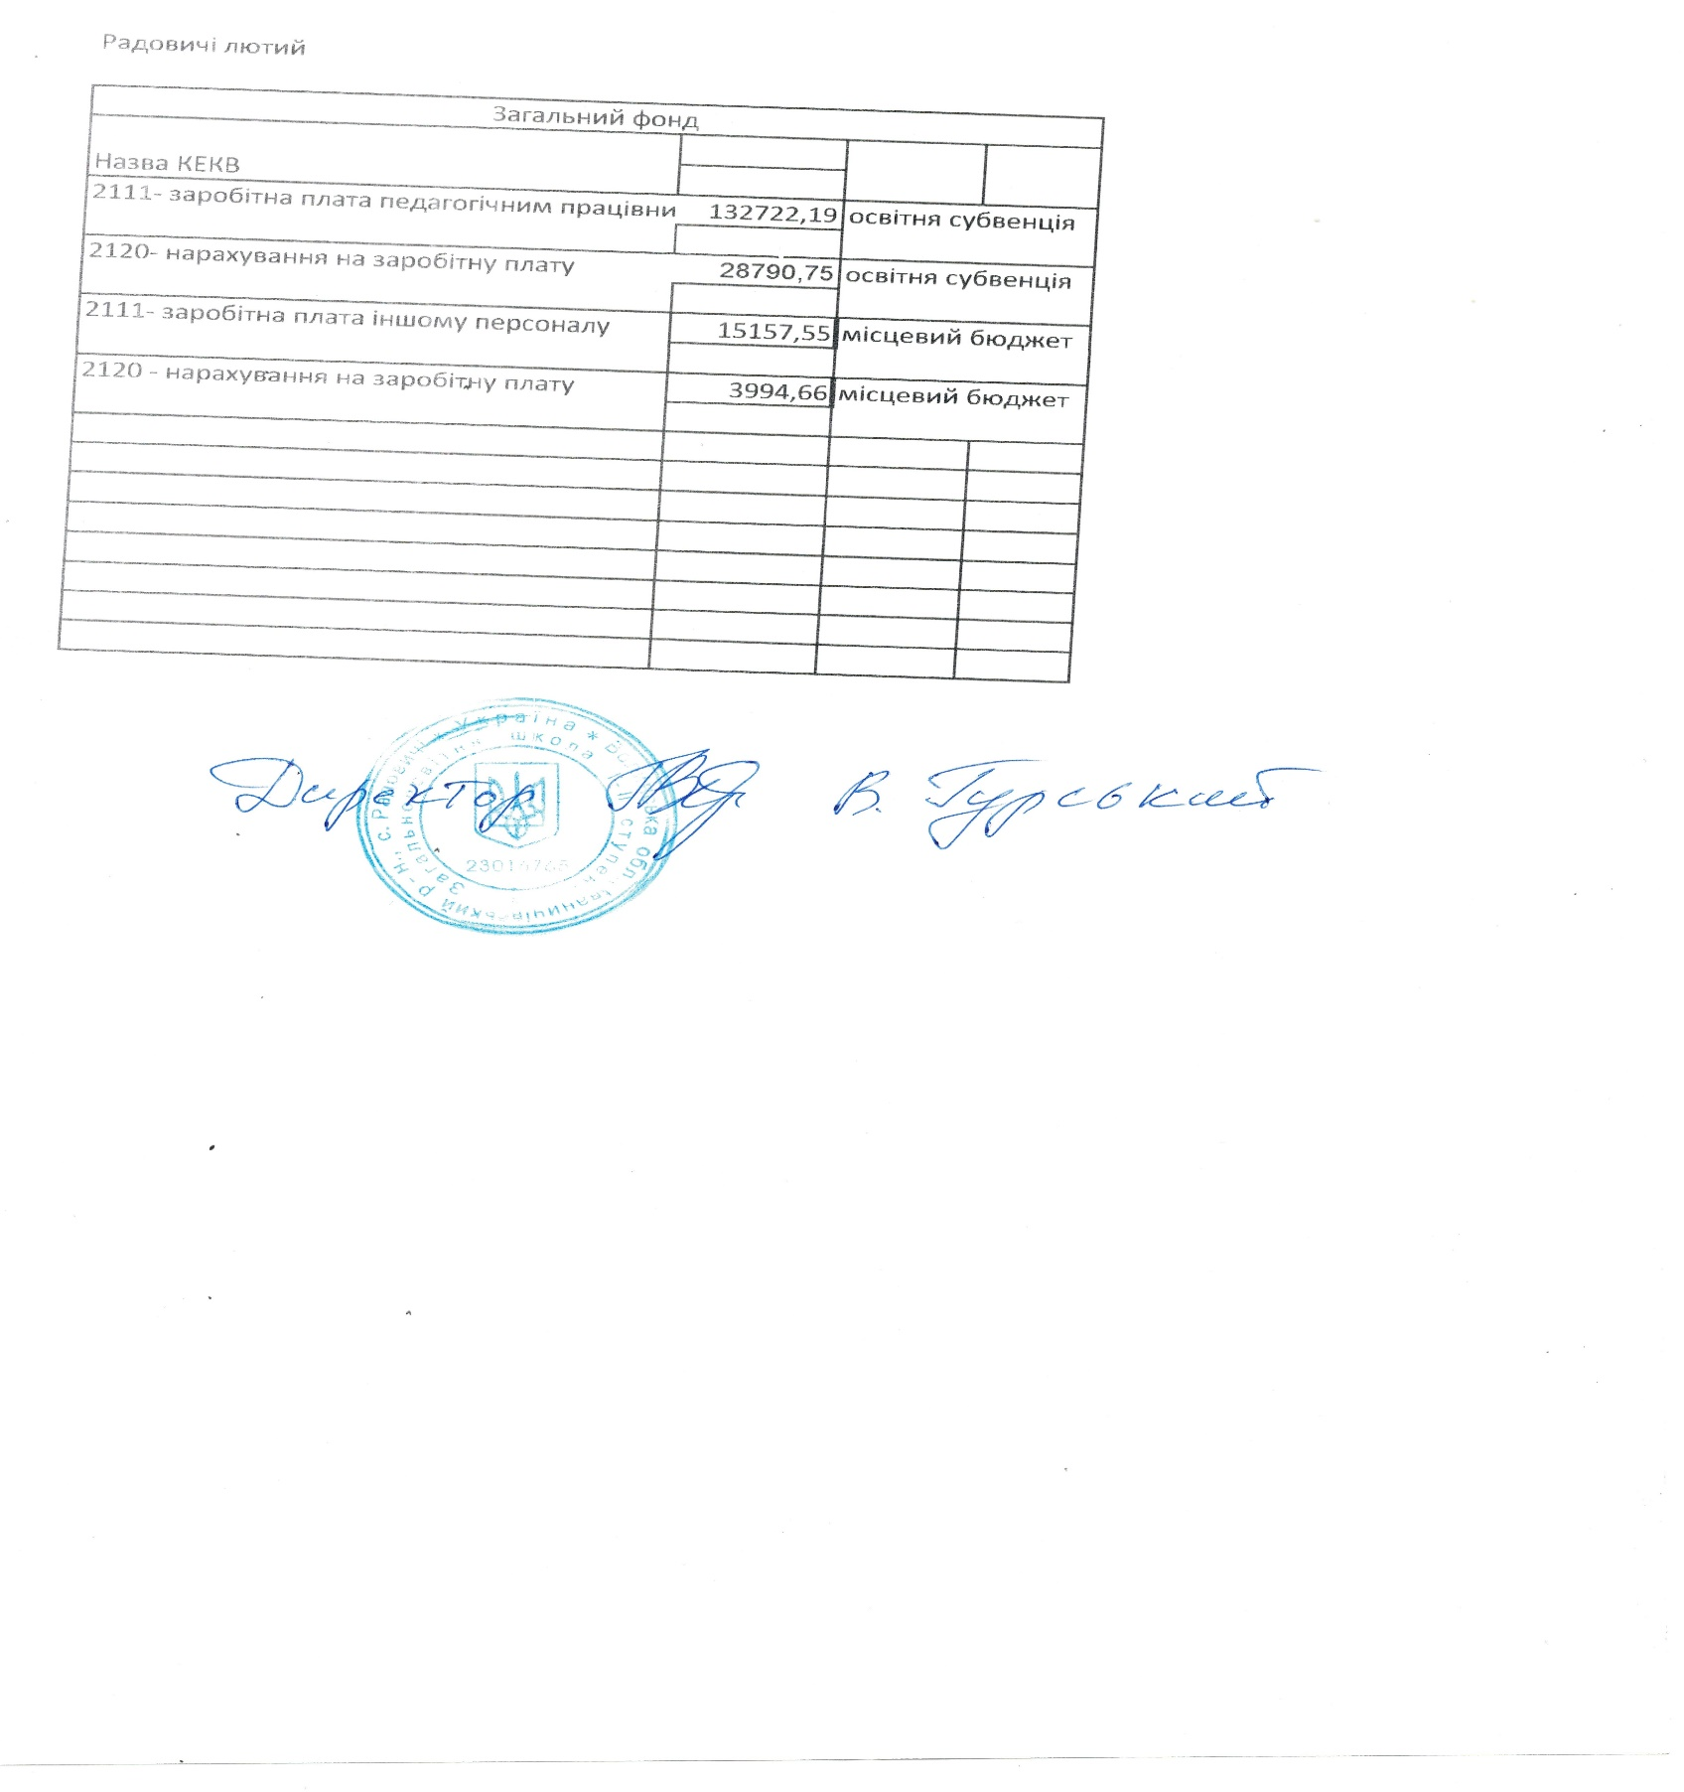
Радовичі лютий

Загальний фонд

Назва КЕКВ
2111- заробітна плата педагогічним працівникам | 132722.19 | освітня субвенція

2120- нарахування на заробітну плату | 28790.75 | освітня субвенція

2111- заробітна плата іншому персоналу | 15157.55 | місцевий бюджет

2120 - нарахування на заробітну плату | 3994.66 | місцевий бюджет

